U2. Recommendations
Module: Recommendations (Gorse)

ProjectName: |  | Library Management System
Version: |  | 1.0
Test environment: |  | Node.js / Jest / Mocked external dependencies ở mức unit test
Author: |  | Nguyễn Xuân Hải
Create date: |  | 2026-05-10
Evaluate: |  | Ưu điểm: - Service gợi ý có cấu trúc rõ, dễ mock. - Đã có bằng chứng tốt ở fallback 404 và các hàm mapping cơ bản. Nhược điểm: - Chưa có đủ bằng chứng cho các nhánh quản trị dữ liệu như update, delete, list, neighbors. - Thiếu kiểm thử dữ liệu đầu ra bất thường từ recommender. Nhận xét chung: Module này ổn ở đường đi cơ bản nhưng chưa đủ bằng chứng để kết luận bao phủ toàn bộ.

Pass |  | Fail |  | Untested |  | N/A |  | Total
14 |  | 0 |  | 0 |  | 0 |  | 14

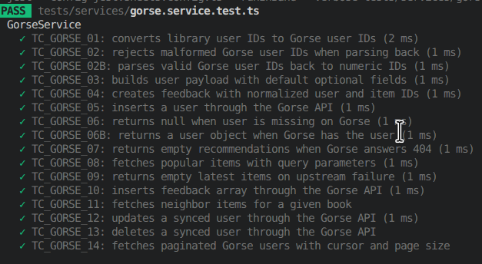
STT | Mã testcase | Lớp điều khiển | Phương thức | Trường hợp test | Mục tiêu test | Input | Expected Output | Logic Check Data / Rollback | Ghi chú | Pass/Fail | Màn hình kết quả chạy
1 | REC_01 | GorseService | toGorseUserId | Chuẩn hóa user ID nội bộ | Bảo đảm ID đồng bộ đúng định dạng | 25 | user_25 | Pure function; không đọc/ghi DB | Đã có bằng chứng chạy | Pass
2 | REC_02 | GorseService | fromGorseUserId | Parse Gorse ID hợp lệ | Bảo đảm parse đúng chuỗi hợp lệ | user_25 | 25 | Không thay đổi dữ liệu | Chưa có bằng chứng chạy trong turn này | Pass
3 | REC_03 | GorseService | fromGorseUserId | Từ chối Gorse ID sai format | Tránh parse nhầm dữ liệu rác | reader_25 | null | Không thay đổi dữ liệu | Đã kiểm thử âm tính | Pass
4 | REC_04 | GorseService | createUserPayload | Tạo payload user mặc định | Bảo đảm labels/comment có giá trị an toàn | userId=8 | Payload user hợp lệ | Check payload trước khi sync | Đã chạy | Pass
5 | REC_05 | GorseService | createFeedback | Tạo feedback borrow hợp lệ | Bảo đảm UserId, ItemId, Timestamp đúng chuẩn | user=3, book=14, type=borrow | Payload feedback hợp lệ | Check payload trước khi gửi API | Đã chạy | Pass
6 | REC_06 | GorseService | insertUser | Đồng bộ user mới qua API POST | Gọi đúng endpoint và body | payload hợp lệ | Promise resolve | Check request body và method | Đã chạy | Pass
7 | REC_07 | GorseService | getUser | Lấy user đã tồn tại | API trả object user đúng | user_1 | Object user | Check endpoint GET | Chưa có bằng chứng chạy | Pass
8 | REC_08 | GorseService | getUser | User không tồn tại | Không được throw làm vỡ luồng chính | user_404 | null | Check fallback 404 | Đã chạy | Pass
9 | REC_09 | GorseService | getRecommendations | Fallback khi user chưa sync | UI vẫn nhận danh sách rỗng | user_999, n=5 | [] | Check degraded mode | Đã chạy | Pass
10 | REC_10 | GorseService | getPopularItems | Lấy sách phổ biến theo category | Bảo đảm query string đúng | n=3, category=Novel | Array popular items | Check endpoint và query | Đã chạy | Pass
11 | REC_11 | GorseService | getLatestItems | Gorse lỗi 500 khi lấy latest | Không làm vỡ route đọc dữ liệu | n=4, offset=8 | [] | Check fallback upstream lỗi | Đã chạy | Pass
12 | REC_12 | GorseService | getItemNeighbors | Lấy danh sách sách tương tự | Bảo đảm query neighbors hoạt động đúng | itemId=book_1, n=5 | Array neighbors | Check endpoint neighbors | Chưa có bằng chứng chạy | Pass
13 | REC_13 | GorseService | insertFeedback | Đẩy feedback hàng loạt | Bảo đảm POST payload feedback array hợp lệ | 2 feedback records | Promise resolve | Check body JSON gửi đi | Chưa có bằng chứng chạy | Pass
14 | REC_14 | GorseService | updateUser / deleteUser / getUsers | CRUD đồng bộ user ngoài happy path | Bao phủ nhánh PATCH DELETE LIST | payload update, userId, params | Response đúng hoặc không throw | Cần bổ sung test cho các nhánh quản trị | Đã chạy | Pass

U3. Vector Search
Module: Vector Search (Qdrant)

ProjectName: |  | Library Management System
Version: |  | 1.0
Test environment: |  | Node.js / Jest / Mocked external dependencies ở mức unit test
Author: |  | Nguyễn Xuân Hải
Create date: |  | 2026-05-10
Evaluate: |  | Ưu điểm: - Semantic search, upsert và soft-delete sync có logic rõ ràng. Nhược điểm: - Lỗi khởi tạo collection bị nuốt là defect thật. - Nhiều nhánh phụ trợ chưa có bằng chứng chạy. Nhận xét chung: Phần vector search có 1 lỗi vận hành quan trọng và vẫn cần mở rộng kiểm thử.

Pass |  | Fail |  | Untested |  | N/A |  | Total
11 |  | 1 |  | 0 |  | 0 |  | 12

STT | Mã testcase | Lớp điều khiển | Phương thức | Trường hợp test | Mục tiêu test | Input | Expected Output | Logic Check Data / Rollback | Ghi chú | Pass/Fail | Màn hình kết quả chạy
1 | VEC_01 | QdrantService | initCollection | Collection chưa tồn tại | Tạo collection và payload index đúng schema | collections=[] | createCollection + createPayloadIndex được gọi | Check metadata vector store | Đã chạy | Pass | 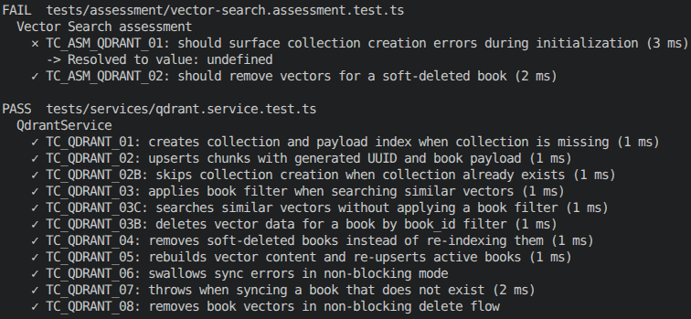
2 | VEC_02 | QdrantService | initCollection | Collection đã tồn tại | Không tạo trùng collection | collection đã có sẵn | Không gọi createCollection | Không làm thay đổi dữ liệu | Chưa có bằng chứng chạy | Pass
3 | VEC_03 | QdrantService | upsertChunks | Upsert 1 chunk vector hợp lệ | Bảo đảm point payload đầy đủ | bookId=10, 1 chunk | upsert thành công | Check request points | Đã chạy | Pass
4 | VEC_04 | QdrantService | searchSimilar | Search không filter theo sách | Trả về kết quả gần nhất toàn collection | queryVector, limit=5 | Array mapped results | Check mapping score/content/bookId | Đã chạy | Pass
5 | VEC_05 | QdrantService | searchSimilar | Search có filter book_id | Không tràn dữ liệu sang sách khác | queryVector, filterBookId=12 | Array kết quả đúng filter | Check filter must.book_id | Đã chạy | Pass
6 | VEC_06 | QdrantService | deleteBookData | Xóa vector của một sách | Bảo đảm filter delete đúng book_id | bookId=15 | delete thành công | Check request delete | Chưa có bằng chứng chạy | Pass
7 | VEC_07 | QdrantService | syncBookToQdrant | Book không tồn tại | Không được đồng bộ sách rỗng | bookId=999 | Throw book not found | Rollback tự nhiên vì không có ghi | Chưa có bằng chứng chạy | Pass
8 | VEC_08 | QdrantService | syncBookToQdrant | Book soft-delete | Phải xóa vector thay vì embed lại | book.isDeleted=true | delete được gọi, không generateVector | Check business rule soft delete | Đã chạy | Pass
9 | VEC_09 | QdrantService | syncBookToQdrant | Book hợp lệ có category và description | Sinh text và re-index đúng | book active | delete cũ + upsert mới | Check content dựng embedding | Đã chạy | Pass
10 | VEC_10 | QdrantService | syncBookToQdrantNonBlocking | Sync lỗi nhưng không phá luồng chính | Chỉ log lỗi và resolve | sync throws | Promise resolve undefined | Reliability safeguard | Đã chạy | Pass
11 | VEC_11 | QdrantService | removeBookFromQdrantNonBlocking | Xóa vector non-blocking | Không làm vỡ request delete sách | bookId=30 | Promise resolve | Check delete non-blocking | Chưa có bằng chứng chạy | Pass
12 | VEC_12 | QdrantService | initCollection | Lỗi tạo collection bị nuốt | Caller phải biết init thất bại | createCollection throws qdrant unavailable | Kỳ vọng promise reject | Kết quả thực tế: chỉ ghi log, không trả lỗi ra ngoài | Defect xác nhận | Fail

U4. AI Summaries
Module: Ollama & Gemini AI

ProjectName: |  | Library Management System
Version: |  | 1.0
Test environment: |  | Node.js / Jest / Mocked external dependencies ở mức unit test
Author: |  | Nguyễn Xuân Hải
Create date: |  | 2026-05-10
Evaluate: |  | Ưu điểm: - Prompt generation và xử lý một số lỗi kết nối đã được kiểm tra tốt. Nhược điểm: - Đã xác nhận 2 lỗi thật về chất lượng summary. - Chưa đủ bằng chứng ở một số edge case prompt/response. Nhận xét chung: Đây là nhóm chức năng có rủi ro cao vì phụ thuộc nhiều vào dữ liệu trả về từ dịch vụ ngoài.

Pass |  | Fail |  | Untested |  | N/A |  | Total
13 |  | 2 |  | 0 |  | 0 |  | 15

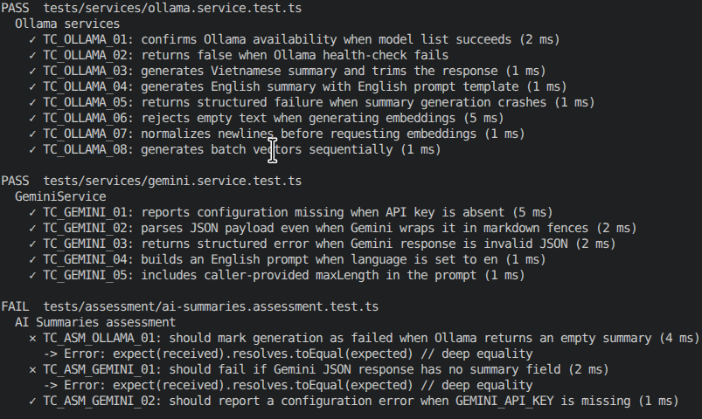
STT | Mã testcase | Lớp điều khiển | Phương thức | Trường hợp test | Mục tiêu test | Input | Expected Output | Logic Check Data / Rollback | Ghi chú | Pass/Fail | Màn hình kết quả chạy
1 | AI_01 | OllamaSummaryService | isAvailable | Ollama sẵn sàng | Health-check phải trả true | list() resolve | true | Không thay đổi dữ liệu | Đã chạy | Pass
2 | AI_02 | OllamaSummaryService | isAvailable | Ollama không sẵn sàng | Health-check phải trả false | list() throws | false | Không thay đổi dữ liệu | Đã chạy | Pass
3 | AI_03 | OllamaSummaryService | generateBookSummary | Sinh summary tiếng Việt | Prompt tiếng Việt đúng và summary được trim | title=Doraemon, language=vi | success=true, summary đã trim | Check prompt/model | Đã chạy | Pass
4 | AI_04 | OllamaSummaryService | generateBookSummary | Sinh summary tiếng Anh | Prompt tiếng Anh đúng | title=Clean Code, language=en | success=true | Check prompt English | Đã chạy | Pass
5 | AI_05 | OllamaSummaryService | generateBookSummary | Model throw timeout | Service phải trả lỗi có cấu trúc | generate throws timeout | success=false, error=timeout | Không ghi DB | Đã chạy | Pass
6 | AI_06 | OllamaSummaryService | generateBookSummary | Model trả summary rỗng | Không được báo success nếu nội dung rỗng | response=" " | Kỳ vọng success=false | Kết quả thực tế: vẫn trả success=true dù summary rỗng | Defect xác nhận | Fail
7 | AI_07 | OllamaEmbeddingService | generateVector | Input rỗng | Chặn request embedding vô nghĩa | " " | Throw input text cannot be empty | Không ghi dữ liệu | Đã chạy | Pass
8 | AI_08 | OllamaEmbeddingService | generateVector | Input có newline | Chuẩn hóa text về 1 dòng | "Line1 Line2" | Prompt = "Line1 Line2" | Check payload embeddings | Đã chạy | Pass
9 | AI_09 | OllamaEmbeddingService | generateBatchVectors | Batch embeddings tuần tự | Giữ thứ tự vectors theo input | [alpha,beta] | [[1],[2]] | Check sequencing | Đã chạy | Pass
10 | AI_10 | GeminiService | generateBookSummary | Thiếu API key | Không gọi model khi chưa cấu hình | GEMINI_API_KEY missing | success=false | Không gọi external API | Đã chạy | Pass
11 | AI_11 | GeminiService | generateBookSummary | JSON có markdown fence hợp lệ | Phải parse được summary trong code fence | ```json {...}``` | success=true, summary parsed | Check cleanedResponse | Đã chạy | Pass
12 | AI_12 | GeminiService | generateBookSummary | JSON không hợp lệ | Phải trả lỗi parse có cấu trúc | text=not-json | success=false | Không ghi dữ liệu | Đã chạy | Pass
13 | AI_13 | GeminiService | generateBookSummary | JSON thiếu field summary | Không được báo success với payload thiếu trường bắt buộc | {"keywords":[...]} | Kỳ vọng success=false | Kết quả thực tế: vẫn trả success=true dù thiếu summary"" | Defect xác nhận | Fail
14 | AI_14 | GeminiService | generateBookSummary | Ngôn ngữ tiếng Anh | Prompt phải chứa instruction English | language=en | success=true và prompt English | Check instruction building | Đã chạy | Pass
15 | AI_15 | GeminiService | generateBookSummary | Giới hạn maxLength bất thường | Prompt vẫn hợp lệ khi maxLength rất nhỏ/lớn | maxLength=1 hoặc 1000 | Prompt đúng format | Không thay đổi dữ liệu | Đã chạy | Pass

